LISTA DE PRECIOS
TIPO DE CAMBIO DE S/ A $ | 3.12 | TIPO DE CAMBIO DE $ A S/. | 3.12 |  |  | RESPONSABLE DE CATALOGO | Guliana | PORCENTAJE | 32.00%
 |  |  |  |  |  |  |  |  | .
MINICODIGO | 900.00 | MINICODIGO | 1,000.00 | MINICODIGO | 1,100.00 | MINICODIGO | 1,000.00 | MINICODIGO | 1,100.00
CODIGO | 900.00 | CODIGO | 1,000.00 | CODIGO | 1,100.00 | CODIGO | 1,000.00 | CODIGO | 1,100.00
MODELO | Modelo: VL-33 Semaforo Vehicular LED de Policarbonato Negro 1C/2L 12"x12" | MODELO | Modelo: VL-32 Semaforo Vehicular LED de Policarbonato Negro 1C/3L 12"x8"x8" | MODELO | Modelo: VL-31 Semaforo Vehicular LED de Policarbonato Negro 1C/3L 12"x12"x12" | MODELO | Modelo: VN-22 Semaforo Vehicular de Policarbonato Amarillo 1C/3L 12"x8"x8" | MODELO | Modelo: VN-21 Semaforo Vehicular de Policarbonato Amarillo 1C/3L 12"x12"x12"
OFERTA1 |  |  |  | OFERTA2
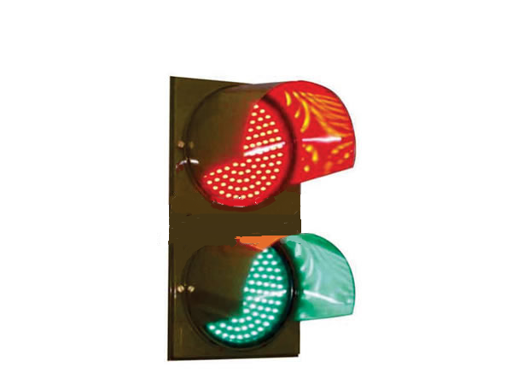 |  | 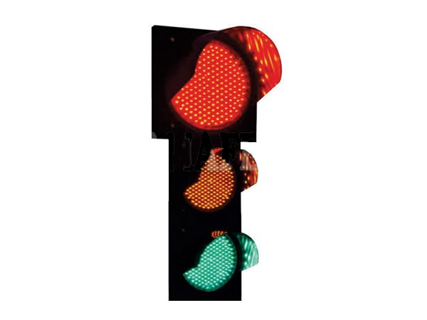 |  | 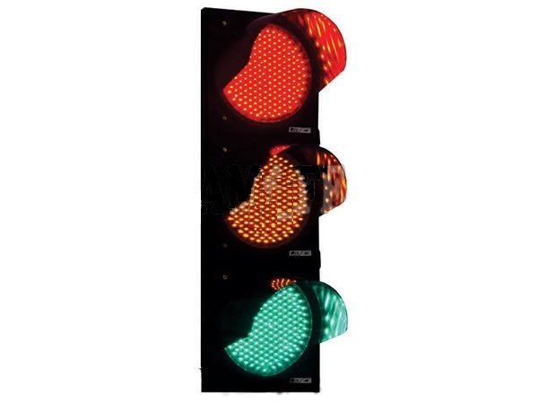 |  | 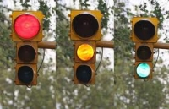
PRECIO SOLES | S/.1,188.00 | PRECIO SOLES | S/.1,320.00 | PRECIO SOLES | S/.1,452.00 | PRECIO SOLES | S/.1,320.00 | PRECIO SOLES | S/.1,452.00
PRECIO DOLARES | $.380.77 | PRECIO DOLARES | $.423.08 | PRECIO DOLARES | $.465.38 | PRECIO DOLARES | $.423.08 | PRECIO DOLARES | $.465.38
CARACTERISTICAS |  | CARACTERISTICAS |  | CARACTERISTICAS |  | CARACTERISTICAS |  | CARACTERISTICAS
Modelo | VL - 33 | Modelo | VL - 32 | Modelo | VL - 31 | Modelo | VN - 22 | Modelo | VN - 21
Medidas | 300x300mm | Medidas | 300x200x200mm | Medidas | 300x300x300mm | Medidas | 300x200x200mm | Medidas | 300x300x300mm
Tension | 220 V CA | Tension | 220 V CA | Tension | 220 V CA | Tension | 220 V CA | Tension | 220 V CA
Consumo | Menor a 15W | Consumo | Menor a 15W | Consumo | Menor a 15W | Consumo | 100W c/u | Consumo | 100W c/u
LED | Alta Intensidad | LED | Alta Intensidad | LED | Alta Intensidad | Optica | Lamparas de Filamento Reforzado | Optica | Lamparas de Filamento Reforzado
Material | Policarbonato precoloreado (Negro) | Material | Policarbonato precoloreado (Negro) | Material | Policarbonato precoloreado (Negro) | Material | Policarbonato precoloreado (Amarillo) | Material | Policarbonato precoloreado (Amarillo)
Estándar | ISO | Estándar | ISO | Estándar | ISO | IP Estándar | Ip 53 | IP Estándar | Ip 53
Semaforo Vehicular | LED de Policarbonato Negro 1C/2L 12"x12" | Semaforo Vehicular | LED de Policarbonato Negro 1C/3L 12"x8"x8" | Semaforo Vehicular | LED de Policarbonato Negro 1C/3L 12"x12"x12" | Semaforo Vehicular | Policarbonato Amarillo 1C/3L 12"x8"x8" | Semaforo Vehicular | Policarbonato Amarillo 1C/3L 12"x12"x12"

CONTENIDO DEL PAQUETE |  | CONTENIDO DEL PAQUETE |  | CONTENIDO DEL PAQUETE |  | CONTENIDO DEL PAQUETE |  | CONTENIDO DEL PAQUETE

MINICODIGO | 700.00 | MINICODIGO | 500.00 | MINICODIGO | 700.00 | MINICODIGO | 700.00 | MINICODIGO | 700.00
CODIGO | 700.00 | CODIGO | 500.00 | CODIGO | 700.00 | CODIGO | 700.00 | CODIGO | 700.00
MODELO | Modelo: CV - 50 Semaforo Contador LED de Policarbonato Negro 1C/1L 12" | MODELO | Modelo : PC-45 Semaforo Peatonal LED de Policarbonato Negro 1C/1L 12 | MODELO | Modelo : PA-44 Semaforo Peatonal LED de Policarbonato Negro 1C/2L 12"x12" | MODELO | MODELO: PA-42 Semaforo Peatonal Animado (02) LED de Policarbonato Negro 1C/2L | MODELO | MODELO: PA-43 Semaforo Peatonal Animado (03) LED de Policarbonato Negro 1C/2L
 |  | OFERTA3
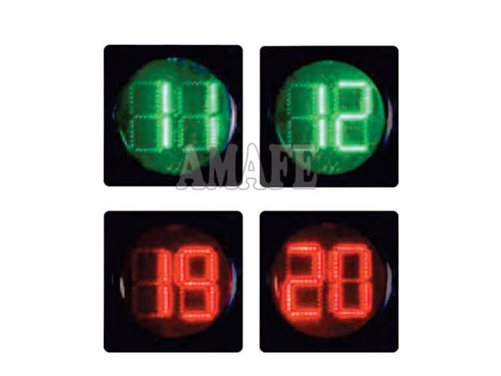 |  | 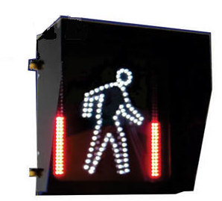 |  | 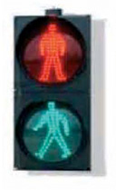 |  | 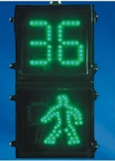 |  | 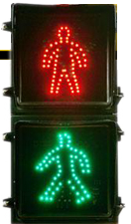
PRECIO SOLES | S/.924.00 | PRECIO SOLES | S/.660.00 | PRECIO SOLES | S/.924.00 | PRECIO SOLES | S/.924.00 | PRECIO SOLES | S/.924.00
PRECIO DOLARES | $.296.15 | PRECIO DOLARES | $.211.54 | PRECIO DOLARES | $.296.15 | PRECIO DOLARES | $.296.15 | PRECIO DOLARES | $.296.15
CARACTERISTICAS |  | CARACTERISTICAS |  | CARACTERISTICAS |  | CARACTERISTICAS |  | CARACTERISTICAS
Modelo | CV - 50 | Modelo | PC - 45 | Modelo | PA - 44 | Modelo | PA - 42 | Modelo | PA - 43
Medidas | 300mm | Medidas | 300mm | Medidas | 300X300mm | Medidas | 300X300mm | Medidas | 300X300mm
Tension | 220 V CA | Tension | 220 V CA | Tension | 220 V CA | Tension | 220 V CA | Tension | 220 V CA
Consumo | Menor a 15W | Consumo | Menor a 15W | Consumo | Menor a 15W | Consumo | Menor a 15W | Consumo | Menor a 15W
LED | Alta Intensidad | LED | Alta Intensidad | LED | Alta Intensidad | LED | Alta Intensidad | LED | Alta Intensidad
Material | Policarbonato precoloreado (Negro) | Material | Policarbonato precoloreado (Negro) | Material | Policarbonato precoloreado (Negro) | Material | Policarbonato precoloreado (Negro) | Material | Policarbonato precoloreado (Negro)
Estándar | ISO | Estándar | ISO | Estándar | ISO | Estándar | ISO | Estándar | ISO
Semaforo Contador | LED de Policarbonato Negro 1C/1L 12" | Semaforo Peatonal | LED de Policarbonato Negro 1C/1L 12 | Semaforo Peatonal | LED de Policarbonato Negro 1C/2L 12"x12" | Semaforo Peatonal Animado | (02) LED de Policarbonato Negro 1C/2L 12"x12" | Semaforo Peatonal Animado | (03) LED de Policarbonato Negro 1C/2L 12"x12"

CONTENIDO DEL PAQUETE |  | CONTENIDO DEL PAQUETE |  | CONTENIDO DEL PAQUETE |  | CONTENIDO DEL PAQUETE |  | CONTENIDO DEL PAQUETE

MINICODIGO | 450 | MINICODIGO | 1200 | MINICODIGO | 1400 | MINICODIGO | 2500 | MINICODIGO | 3500
CODIGO | 450 | CODIGO | 1200 | CODIGO | 1400 | CODIGO | 2500 | CODIGO | 3500
MODELO | MODELO: AR-37 Semaforo Flecha LED de Policarbonato Negro Modelo 1C/1L 12 | MODELO | Modelo : CE - 04 Controlador Electronico para Minas de 3 FASES | MODELO | Modelo : CE - 03 Controlador Electronico Convencional de 5 FASES | MODELO | Modelo : CE - 02 Controlador Electronico Convencional de 5 FASES | MODELO | Modelo : CE - 01 Controlador Electronico Convencional de 5 FASES
OFERTA1 |  |  |  | OFERTA2

PRECIO SOLES | S/.594.00 | PRECIO SOLES | S/.1,584.00 | PRECIO SOLES | S/.1,848.00 | PRECIO SOLES | S/.3,300.00 | PRECIO SOLES | S/.4,620.00
PRECIO DOLARES | $.190.38 | PRECIO DOLARES | $.507.69 | PRECIO DOLARES | $.592.31 | PRECIO DOLARES | $.1,057.69 | PRECIO DOLARES | $.1,480.77
CARACTERISTICAS |  | CARACTERISTICAS |  | CARACTERISTICAS |  | CARACTERISTICAS |  | CARACTERISTICAS
Modelo | AR-37 | Modelo | : CE-04 | Modelo | : CE-03 | Modelo | : CE - 02 | Modelo | : CE - 01
Medidas | 300mm | Control | : Limit Switch | Visor | LCD | Visor | : Display LCD 2x20c | Visor | : Display LCD 4x20c
Tension | 220 V CA | Gabinete | : Metalico | Deteccion | : 50Hz / 60Hz | Puerto | : RS-232 para modem | Puerto | : RS-232 para modem
Consumo | Menor a 15W | Deteccion | : 50Hz / 60Hz | Fases | :5 | GSM/GPRS |  | GSM/GPRS
LED | Alta Intensidad | Tension | : 220V+10%-20% | Temperatura | : de 0 a 55 | Deteccion | : 50Hz / 60Hz | Deteccion | : 50Hz / 60Hz
Material | Policarbonato precoloreado (Negro) | Fases | :3 | Sincronismo | : Via Cableado | Sincronismo | : Via GPS | Sincronismo | : Via GPS
Estándar | ISO | Temperatura | : de 0 a 55 | Triacs | : 16o – 400V | Fases | :4 | Fases | :6
Semaforo Flecha | LED de Policarbonato Negro 1C/1L 12" |  |  | Comunicacion | : RS-232

CONTENIDO DEL PAQUETE |  |  |  | CONTENIDO DEL PAQUETE

